Hoja2
NOMBRE DEL PROYECTO: |  | INPIAL S.A.S - Creación de empresa comercializadora
DESCRIPCIÓN DEL PROYECTO: |  | Comercialización e implementación de miniplantas de pirolisis, para la degradación térmica del neumático en ausencia de oxígeno

SIMBOLO | Objetivo | Meta | Indicador | Efecto | Justificación
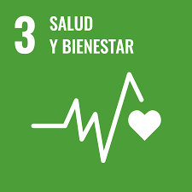 | 03. Salud y Bienestar | 3.9 De aquí a 2030, reducir considerablemente el número de muertes y enfermedades causadas por productos químicos peligrosos y por la polución y contaminación del aire, el agua y el suelo | 3.9.1 Tasa de mortalidad atribuida a la contaminación de los hogares y del aire ambiente | Positivo | INPIAL S.A.S dearrollara acciones encaminadas a reducir la mortalidad asociada a las enfermedades respiratoririas por exposicion prolongada a la contaminacion atmosferica producto de sustancias contaminates emitidas por la quema de llantas, asi mismo contibuye a la reduccion de las muertes por inhalacion involuntaria de estas mismas sustancias toxicas por conflagraciones accidentales en vertederos a cielo abierto. Esto lo lograra al gestionar la disposicion adecuada de estos residuos mediante un trabajo conjunto con los entes municipales.
 |  |  | 3.9.3 Tasa de mortalidad atribuida a intoxicaciones involuntarias | Positivo
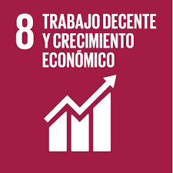 | 08. Promover el crecimiento económico sostenido, inclusivo y sostenible, el empleo pleno y productivo y el trabajo decente para todos | 8.3 Promover políticas orientadas al desarrollo que apoyen las actividades productivas, la creación de puestos de trabajo decentes, el emprendimiento, la creatividad y la innovación, y fomentar la formalización y el crecimiento de las microempresas y las pequeñas y medianas empresas, incluso mediante el acceso a servicios financieros | 8.3.1 Proporción de empleo informal en el sector no agrícola, desglosada por sexo | Positivo | Este proyecto, fomentara la creacion de empleos directos e indirectos y el crecimiento del sector microempesarial, al realizar alianzas estrategicas para la comercializacion y distribucion de los productos y servicios objeto de su procesos empresariales.
 |  | 8.4 Mejorar progresivamente, de aquí a 2030, la producción y el consumo eficientes de los recursos mundiales y procurar desvincular el crecimiento económico de la degradación del medio ambiente, conforme al Marco Decenal de Programas sobre Modalidades de Consumo y Producción Sostenibles, empezando por los países desarrollados | 8.4.2 Consumo material interno en términos absolutos, consumo material interno per cápita y consumo material interno por PIB | Positivo | El enfoque de este proyecto, es utilizar maquinaria de ultima tecnologia para el tratamiento y conversion de un un residuo, disminuyendo los impactos ambientales negativos directos sobre los recursos naturales en la obtencion de materias primas.
 |  | 8.b De aquí a 2020, desarrollar y poner en marcha una estrategia mundial para el empleo de los jóvenes y aplicar el Pacto Mundial para el Empleo de la Organización Internacional del Trabajo | 8.b.1 Existencia de una estrategia nacional organizada y en marcha para el empleo de los jóvenes, como estrategia independiente o como parte de una estrategia nacional de empleo. | Positivo | INPIAL S.A.S, es un a empresa conocedora del gran potencial de los jovenes y por lo tanto dispuesta a integrar a su equipo de trabajo asi como a sus diferentes actividades, mano de obra de este sector poblacional
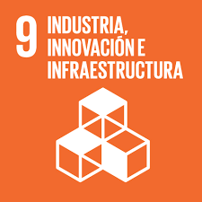 | 09. Construir infraestructuras resilientes, promover la industrilizacion inclusiva y sostenible y fomentar la innovacion | 9.b Apoyar el desarrollo de tecnologías, la investigación y la innovación nacionales en los países en desarrollo, incluso garantizando un entorno normativo propicio a la diversificación industrial y la adición de valor a los productos básicos, entre otras cosas | 9.b.1 Proporción del valor añadido por la industria de tecnología mediana y alta en el valor añadido total | Positivo | Se proyecta continuar cada dia, investigando el desarroolo de nuevas tecnologias que sean ambientalmente sostenibles en el tratamiento de los residuos y asi permitir el cumplimiento de las normativas ambientales.
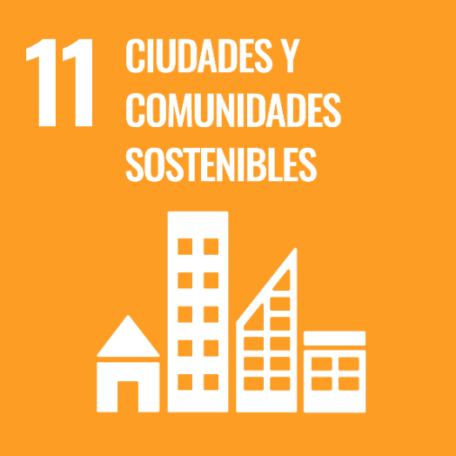 | 11. Lograr que las ciudades y los asentamientos humanos sean inclusivos, seguros, resilientes y sostenibles | 11.6 De aquí a 2030, reducir el impacto ambiental negativo per cápita de las ciudades, incluso prestando especial atención a la calidad del aire y la gestión de los desechos municipales y de otro tipo | 11.6.1 Proporción de desechos sólidos urbanos recogidos periódicamente y con una descarga final adecuada respecto del total de desechos sólidos urbanos generados, desglosada por ciudad | Positivo | Esta empresa trabajara articuladamente con los municipios y ciudades promoviendo la implementacion de las teconologias para el aprovechamiento de los desechos y asi mismo para la reduccion de los residuos que van a ser dispuestos en los rellenos sanitarios.
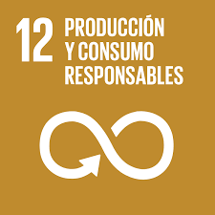 | 12. Garantizar modalidades de consumo y producción sostenibles | 12.5 De aquí a 2030, reducir considerablemente la generación de desechos mediante actividades de prevención, reducción, reciclado y reutilización | 12.5.1 Tasa nacional de reciclado, en toneladas de material reciclado | Positivo | Este proyecto busca contribuir al reciclaje, porque su objetivo es devolver a la cadena prodcutiva un residuo, dandole una alternativa de uso.

